申請書
森林認証(CoC)申請書

対象部分を記入 又は✔を入れてください |  | 申請種類 |  |  | 新規申請
 |  |  |  |  | 変更申請 |  |  |  | 変更箇所は赤字または色を付けて変更箇所が分かるようにしてください
 |  | 対象プログラム |  |  | FSC® CoC
 |  |  |  |  | PEFC CoC
 |  |  |  |  | SGEC CoC
申請組織に ついて | 組織概要 代表者情報 | 組織名 |  |  |  |  |  |  | 代表者名
 |  | 組織名(カタカナ) |  |  |  |  |  |  | 代表者名(英語)
 |  | 組織名(英語) |  |  |  |  |  |  | 役職
 |  | 本部住所(郵便番号) |  |  |  |  |  |  | 電話番号
 |  | 本部住所(日本語) |  |  |  |  |  |  | FAX
 |  | 本部住所(英語) |  |  |  |  |  |  | ホームページ
 |  | 本部拠点の従業員数 |  |  |  |  |  |  | 本部業務内容
 |  | 最寄り駅 移動手段・所要時間等 |  |  |  |  |  |  | 認証番号 (登録済み組織のみ)
 | 連絡担当者 情報 | 担当者名 |  |  |  |  |  |  | 連絡先住所
 |  | 担当者名(カタカナ) |  |  |  |  |  |  | 電話番号
 |  | 部署 |  |  |  |  |  |  | FAX
 |  | 役職 |  |  |  |  |  |  | 電子メール
申請範囲 | 認証の種類 | 1サイト |  | 単独(シングル)CoC認証 |  |  |  |  | 複数サイト (小規模事業体) | グループCoC認証
 |  | 複数サイト |  | マルチサイトCoC認証 |  |  |  |  | プロジェクト単位 | プロジェクト認証
 |  | マルチサイトCoC認証: 自社の複数拠点や子会社などを1つの認証範囲に含める場合。認証プログラムにより認証範囲に含められる条件が異なります グループCoC認証(FSC): 別組織を認証範囲に含める場合で、全ての組織が同じ国にあり、フルタイム相当の従業員数が 15 名以下又は フルタイム相当の従業員数が 25 名以下及び、合計年間売上高がUS$ 1,000,000 以下の場合にのみ適用されます グループCoC認証(PEFC/SGEC): 別組織を認証範囲に含める場合で、全ての組織が同じ国にあり、正規の従業員またはそれと同等の従業員数が50名以下、かつ合計年間売上高が900万スイスフラン(PEFC)／10億円(SGEC) 以下の場合にのみ適用されます プロジェクト認証: ある建物の建設など、特定のプロジェクトのみを認証したい場合
 | 活動内容 | 登録範囲となる企業の活動 |  |  |  |  |  |  |  | 「…等」や「木製品」などの曖昧な表記は避け、具体的な製品名を記載してください
 |  | 使用予定の原料の種類(FSC) |  | FSC100% |  |  |  |  | 使用予定の原料の種類 (PEFC) | PEFC認証xx%
 |  |  |  | FSCミックス |  |  |  |  |  | PEFC管理材
 |  |  |  | FSCリサイクル |  |  |  |  |  | リサイクル原材料
 |  |  |  | ポストコンシューマ回収原材料 |  |  |  |  | 使用予定の原料の種類 (SGEC) | SGEC認証xx%
 |  |  |  | プレコンシューマ回収原材料 |  |  |  |  |  | SGEC管理材
 |  |  |  | FSC Controlled Wood (FSC管理木材) |  |  |  |  |  | リサイクル原材料
 |  |  |  | 管理原材料 |  |  |  |  | 使用予定の原料の種類 (PEFC/SGEC) | その他原材料
 |  | 管理原材料(FSC)を使用する場合のみ記入 伐採国及び伐採地域
 |  | その他原材料(PEFC/SGEC)を使用する場合のみ記入 伐採国及び伐採地域
 |  | ポストコンシューマ回収原材料: 意図した目的の為に使用された市販製品または消費者から回収された原材料(例: 解体材、古新聞) プレコンシューマ回収原材料: 最終用途に合わず生産された製造過程で再利用不可であるため、回収された原材料(例: 端材、裁ち屑) FSC管理木材: FSC管理木材として供給者から購入し、そのまま販売またはFSC製品の原材料として使用可能 管理原材料: 非FSC認証原材料であり、申請者が原材料の原産地とサプライチェーンのリスク評価を行う
 |  | PEFC/SGEC管理材: PEFC/SGECのDDS の実行によって問題のある出処に由来するリスクが最小化された原材料 リサイクル原材料: 製造プロセスの中で廃棄物の流れから転換したもの、または製品の最終ユーザーの立場としての家庭または商業、工業、研究施設などから発生した林産原材料で、それ以上当初の目的に使用することができないもの その他原材料: 認証原材料以外の森林および森林外樹木産原材料に関する原材料カテゴリーで、組織がDDS を通じて該当する原材料が問題のある出処に由来するリスクが「極小」であると決定していないもの
 |  | 原料の樹種 分かる場合のみ記入
 | 森林認証製品の運用形態 | FSC製品の加工なし (外部委託先も含めて) |  | 加工工程無し |  |  |  |  | PEFC/SGEC製品の加工なし (外部委託先も含めて) | 加工工程無し
 |  | FSC認証原材料のみ使用 (外部委託先も含めて) (非木質原料は使用可) |  | FSC認証製品の製造はFSC認証原料のみを使用する |  |  |  |  | PEFC/SGEC認証原材料のみ使用 (外部委託先も含めて) (非木質原料は使用可) | PEFC/SGEC認証製品の製造はPEFC/SGEC認証原料のみを使用する
 |  | 非FSC認証原材料を使用 (外部委託先も含めて) (非木質原料は使用可) |  | FSC認証製品の製造にFSC認証原料と非FSC認証原料を使用する |  |  |  |  | 非PEFC/SGEC認証原材料を使用 (外部委託先も含めて) (非木質原料は使用可) | PEFC/SGEC認証製品の製造にPEFC/SGEC認証原料と非PEFC/SGEC認証原料を使用する
 |  | FSC管理木材の販売 |  | FSC管理木材の販売を希望する |  |  |  |  | PEFC/SGEC管理材の販売 | PEFC/SGEC管理材の販売を希望する
 | 運用サイト | 拠点(サイト)数 業務に関わる拠点数 |  | サイト |  | 認証製品の請求書や納品書発行をする営業所も含めてください。外部委託先は除いてください
 |  |  | 2サイト以上の場合は、「サイト」シートを入力してください
 | 外部委託先 | 委託倉庫や加工賃を支払い加工を委託する場合等 |  | あり | ありの場合、外部委託先シートを入力してください
 |  |  |  | なし
 | 本部とサイトの関係性 (2サイト以上の場合のみ) | 本部のサイト名
 |  | 例:自社工場、子会社、 フランチャイズ
プロジェクト 認証 申請範囲 | プロジェクト 情報 (プロジェクト認証申時のみ入力してください) | プロジェクトの概要 (プロジェクト名)
 |  | プロジェクトの概要 (プロジェクト名 英語)
 |  | プロジェクトの範囲 |  | 建造物又は建造物群全体
 |  |  |  | 建造物又は建造物群の一部
 |  |  |  | 修復プロジェクト
 |  | プロジェクトの所在地
 |  | プロジェクトの期間
 |  | 着工(予定)日(年月) |  |  |  |  |  |  | 完成(予定)日(年月)
 |  | プロジェクトの総工費 |  |  |  | 円
 |  | 参加メンバー数 |  |  |  | 社 | ※参加メンバーリストを添付してください
その他 | 過去(現在)の 認証状況 | FSC CoC認証 |  | 現在JIA以外でFSC CoC認証を取得している |  |  |  |  | PEFC/SGEC CoC認証 | 現在JIA以外でFSC CoC認証を取得している
 |  |  |  | 過去5年以内でJIA又は他機関でFSC CoC認証を取得していた |  |  |  |  |  | 過去5年以内でJIA又は他機関でFSC CoC認証を取得していた
 | その他の認証 | 例:ISO 9001, 14001等
 | 森林・EPAチームへのコメント (認証取得希望時、認証範囲の補足説明等)
公示料金 | 直近の終了した会計年度の売上高(認証範囲全体、外部委託先は除く) 非森林認証製品を含む木材や木材を含む製品及び木質製品の売上合計 |  |  |  |  | 円 | ※非認証製品も含めた金額です
 | FSC公示料金区分 (下の表参照)
 | PEFC/SGEC公示料金クラス (下の表参照)
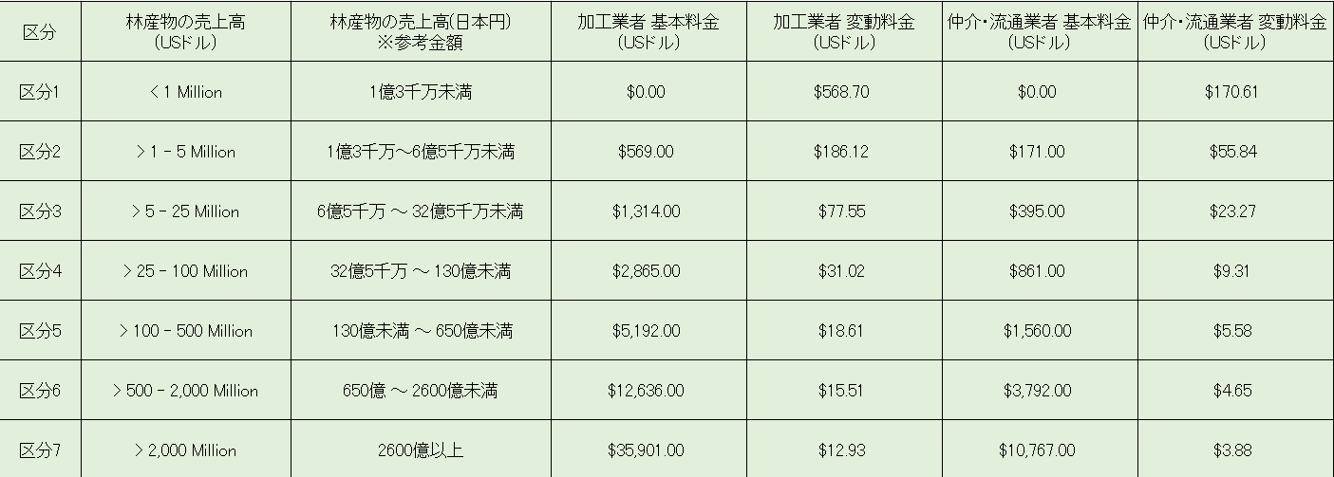
 | FSC | JIAの審査・認証費用とは別に毎年FSCへの年間公示料金の支払いが必要です 支払う額は右の表となり、売上高・認証の種類・活動内容により年間公示料金が変わります

 |  |  | ※2022年7月1日以降は基本料金、変動料金、及び超過売上高をもとに計算されます 超過売上高 = 林産物の売上高 - 該当AAF区分の下限売上高 変動料金は、各区分の下限売上高を超えた林産物の売上高100万USドル毎に課せられます ※グループCoC認証の場合は参加メンバー全体の合計売上高の公示料金 ＋ メンバー毎に$20かかります ※仲介・流通業者は外部委託先も含めて、認証範囲内ではFSC認証製品の加工を行わない組織です ※プロジェクト認証は表の仲介・流通業者列が適用されます プロジェクトに係る総工費を元にクラスが決定されます ※プロジェクト認証ではプロジェクトごとに一度だけ、FSC認証データベースにプロジェクトが登録された翌四半期に支払いが必要です

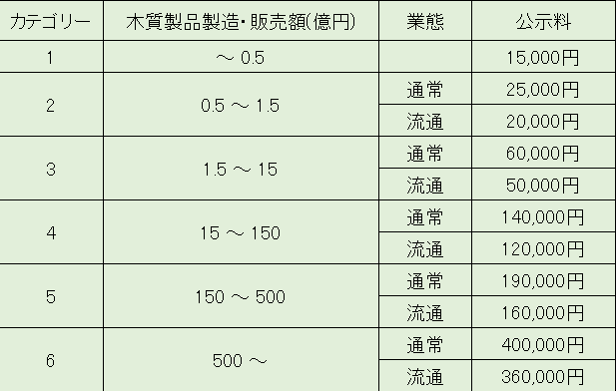
 | PEFC/SGEC | JIAの審査・認証費用とは別に毎年SGEC/PEFCジャパンへの年間公示料金の支払いが必要です 支払う額は右の表となり、売上高・業態により年間公示料金が変わります

 |  |  | ※「通常」とは、「生産」に関わる業務を主とする企業です ※「流通」とは、卸・仲介・販売業を含み企業の主要業務がこの業務に該当する場合です 業務が「流通・仲介」及び「生産」に渡る場合は、あくまでも主たる業務としての判断します ※キノコなどの非木材林産物は関係商品の売上高を販売額です
申請確認 | 入力日
 | 申請者名
 | 社判 (正式申請時のみ)

JIA記入欄 | 必要事項は記載済みか |  |  |  | はい |  | いいえ | コメント:
 | 森林・EPAチームと利害抵触はないか |  |  |  | はい |  | いいえ | コメント:
 | 審査対象プロセスを審査できる資源はあるか |  |  |  | はい |  | いいえ | コメント:
 | 社会的及び倫理的に反する行為を行っている事実はないか |  |  |  | はい |  | いいえ | コメント:
 | 申請者との間に生じる理解の違いはすべて解決されているか |  |  |  | はい |  | いいえ | コメント:
 | 対象製品とサイトは明確か |  |  |  | はい |  | いいえ | コメント:
 | マルチサイト・マルチプルサイトは確認したか |  |  |  | はい |  | いいえ | コメント:
 | 過去のFSC CoC審査報告書は必要か |  |  |  | はい |  | いいえ | コメント:
 | 管理原材料使用があり伐採国や地域は確認したか |  |  |  | はい |  | いいえ | コメント:
 | 全ての外部委託先のリスク分析は可能か |  |  |  | はい |  | いいえ | コメント:
 | 以下マルチサイト・グループCoC認証のみ
 | 本部のサイト名は記載済みで誤りはないか |  |  |  | はい |  | いいえ | コメント:
 | マルチサイト・グループ認証の要件を満たしているか |  |  |  | はい |  | いいえ | コメント:
 | ハイリスク・通常リスク分類は可能か |  |  |  | はい |  | いいえ | コメント:
 | 森林・EPAチームは審査可能か |  |  |  | はい |  | いいえ | コメント:
 | 確認者
 | 確認日

